RI Heat Holders
Item Code | Description | FOTO | UK Size | Colour | Barcode | Unidades Ruta | PVP | P NETO | SUBLINEA | MUNDO | LARGO
BUWHH11BKS | MENS THERMAL BASE LAYER CREW TOP - WARM - PERFORMANCE | 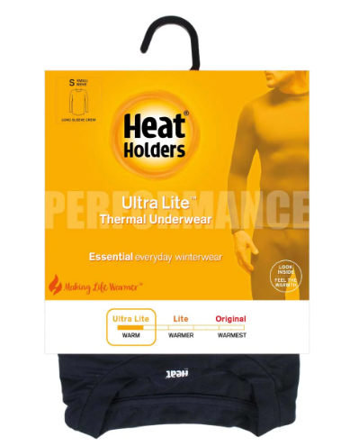 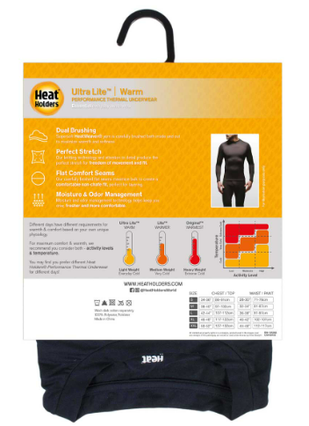 | SMALL | BLACK | 5019041181949 | 132 | $18,990 | $9,495 | TOPS | ULTRA LITE | MANGA LARGA
BUWHH11BKM | MENS THERMAL BASE LAYER CREW TOP - WARM - PERFORMANCE |  | MEDIUM | BLACK | 5019041181956 | 228 | $18,990 | $9,495 | TOPS | ULTRA LITE | MANGA LARGA
BUWHH11BKL | MENS THERMAL BASE LAYER CREW TOP - WARM - PERFORMANCE |  | LARGE | BLACK | 5019041181963 | 228 | $18,990 | $9,495 | TOPS | ULTRA LITE | MANGA LARGA
BUWHH11BKXL | MENS THERMAL BASE LAYER CREW TOP - WARM - PERFORMANCE |  | XTRA LARGE | BLACK | 5019041181970 | 132 | $18,990 | $9,495 | TOPS | ULTRA LITE | MANGA LARGA
BUWHH12BKS | MENS THERMAL BASE LAYER CREW TOP - X-WARM - PERFORMANCE |  | SMALL | BLACK | 5019041181987 | 88 | $18,990 | $9,495 | TOPS | LITE | MANGA LARGA
BUWHH12BKM | MENS THERMAL BASE LAYER CREW TOP - X-WARM - PERFORMANCE |  | MEDIUM | BLACK | 5019041181994 | 114 | $18,990 | $9,495 | TOPS | LITE | MANGA LARGA
BUWHH12BKL | MENS THERMAL BASE LAYER CREW TOP - X-WARM - PERFORMANCE |  | LARGE | BLACK | 5019041182007 | 114 | $18,990 | $9,495 | TOPS | LITE | MANGA LARGA
BUWHH12BKXL | MENS THERMAL BASE LAYER CREW TOP - X-WARM - PERFORMANCE |  | XTRA LARGE | BLACK | 5019041182014 | 88 | $19,990 | $9,995 | TOPS | LITE | MANGA LARGA
BUWHH13BKS | MENS THERMAL BASE LAYER CREW TOP - XX-WARM - PERFORMANCE |  | SMALL | BLACK | 5019041182021 | 44 | $19,990 | $9,995 | TOPS | ORIGINAL | MANGA LARGA
BUWHH13BKM | MENS THERMAL BASE LAYER CREW TOP - XX-WARM - PERFORMANCE |  | MEDIUM | BLACK | 5019041182038 | 61 | $19,990 | $9,995 | TOPS | ORIGINAL | MANGA LARGA
BUWHH13BKL | MENS THERMAL BASE LAYER CREW TOP - XX-WARM - PERFORMANCE |  | LARGE | BLACK | 5019041182045 | 61 | $19,990 | $9,995 | TOPS | ORIGINAL | MANGA LARGA
BUWHH13BKXL | MENS THERMAL BASE LAYER CREW TOP - XX-WARM - PERFORMANCE |  | XTRA LARGE | BLACK | 5019041182052 | 44 | $19,990 | $9,995 | BOTTOM | ORIGINAL | MANGA LARGA
BUWHH31BKS | MENS THERMAL BASE LAYER PANTS - WARM - PERFORMANCE |  | SMALL | BLACK | 5019041182212 | 88 | $18,990 | $9,495 | BOTTOM | ULTRA LITE
BUWHH31BKM | MENS THERMAL BASE LAYER PANTS - WARM - PERFORMANCE |  | MEDIUM | BLACK | 5019041182229 | 97 | $18,990 | $9,495 | BOTTOM | ULTRA LITE
BUWHH31BKL | MENS THERMAL BASE LAYER PANTS - WARM - PERFORMANCE |  | LARGE | BLACK | 5019041182236 | 97 | $18,990 | $9,495 | BOTTOM | ULTRA LITE
BUWHH31BKXL | MENS THERMAL BASE LAYER PANTS - WARM - PERFORMANCE |  | XTRA LARGE | BLACK | 5019041182243 | 70 | $18,990 | $9,495 | BOTTOM | ULTRA LITE
BUWHH32BKS | MENS THERMAL BASE LAYER PANTS - X-WARM - PERFORMANCE |  | SMALL | BLACK | 5019041182267 | 79 | $18,990 | $9,495 | BOTTOM | LITE
BUWHH32BKM | MENS THERMAL BASE LAYER PANTS - X-WARM - PERFORMANCE |  | MEDIUM | BLACK | 5019041182274 | 114 | $18,990 | $9,495 | BOTTOM | LITE
BUWHH32BKL | MENS THERMAL BASE LAYER PANTS - X-WARM - PERFORMANCE |  | LARGE | BLACK | 5019041182281 | 97 | $18,990 | $9,495 | BOTTOM | LITE
BUWHH32BKXL | MENS THERMAL BASE LAYER PANTS - X-WARM - PERFORMANCE |  | XTRA LARGE | BLACK | 5019041182298 | 79 | $18,990 | $9,495 | BOTTOM | LITE

